Screenshots
📸 SCREENSHOTS — Preuves d'exécution réelle
ID | Description | Statut | Screenshot
TC001 | Login valide — Saisie Admin/admin123 | PASSÉ ✅ | 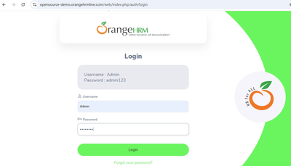
TC002 | Login valide — Dashboard après connexion | PASSÉ ✅ | 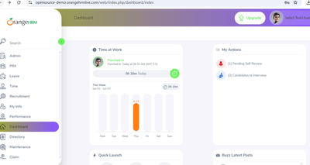
TC003 | Mot de passe incorrect — Invalid credentials | PASSÉ ✅ | 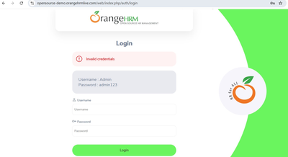
TC004 | Champs vides — Messages Required affichés | PASSÉ ✅ | 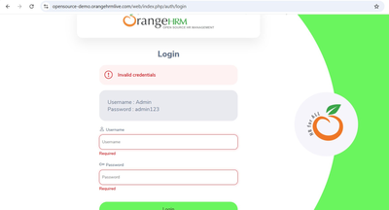
TC005 | Username inexistant — Invalid credentials | PASSÉ ✅ | 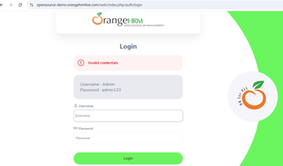
TC006 | Username vide + mdp — Required affiché | PASSÉ ✅ | 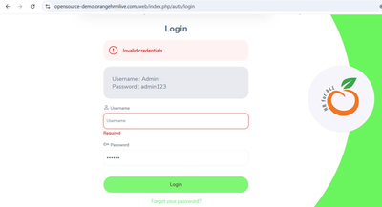
TC007 | Username vide uniquement — Required affiché | PASSÉ ✅ | 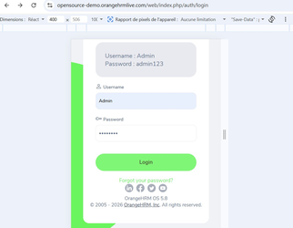
TC008 | Test mobile responsive — Interface adaptée | PASSÉ ✅ | 